様式9-①(交通費受領簿・近接地内)
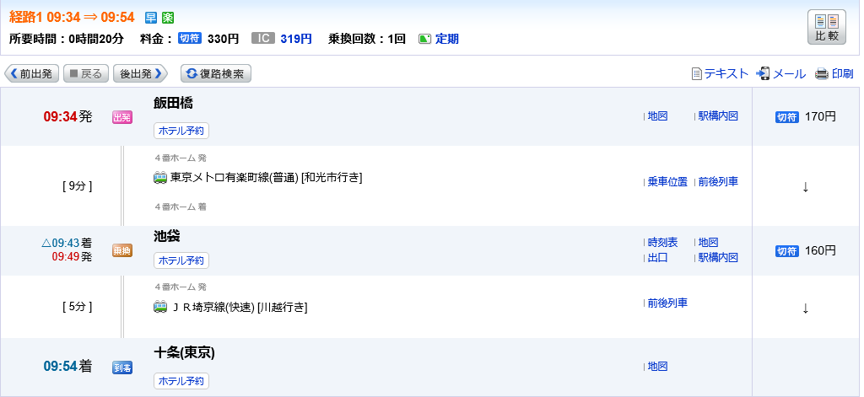
様式９ー①
交通費受領簿 |  |  |  |  |  |  |  |  |  |  |  | 経路及び金額が分かる資料（例）
事業NO. |  |  | ※近接地内旅費のみに使用してください。 ※乗車案内等の経路及び金額が分かる資料（WEB画面等）を別紙として添付してください。
 | 氏名 | 経路 |  |  |  |  | 使用金額 |  | 受領印 | 受領日 | 振込有無
 |  | 交通機関名（JR、メトロ等） | 駅名 | 往復 | 交通機関名（JR、メトロ等） | 駅名
1 |  |  |  | → ← |  |  |  | 円
2 |  |  |  | → ← |  |  |  | 円
3 |  |  |  | → ← |  |  |  | 円
4 |  |  |  | → ← |  |  |  | 円
5 |  |  |  | → ← |  |  |  | 円
6 |  |  |  | → ← |  |  |  | 円
7 |  |  |  | → ← |  |  |  | 円
8 |  |  |  | → ← |  |  |  | 円
9 |  |  |  | → ← |  |  |  | 円
10 |  |  |  | → ← |  |  |  | 円
11 |  |  |  | → ← |  |  |  | 円
12 |  |  |  | → ← |  |  |  | 円
13 |  |  |  | → ← |  |  |  | 円
14 |  |  |  | → ← |  |  |  | 円
15 |  |  |  | → ← |  |  |  | 円
16 |  |  |  | → ← |  |  |  | 円
17 |  |  |  | → ← |  |  |  | 円
18 |  |  |  | → ← |  |  |  | 円
19 |  |  |  | → ← |  |  |  | 円
20 |  |  |  | → ← |  |  |  | 円
小計 |  |  |  |  |  |  | 0 | 円
【重要】原則、ＩＣカード利用の金額により旅費を計算し、最も低廉なルートでの記載とすること。

